TCD 3
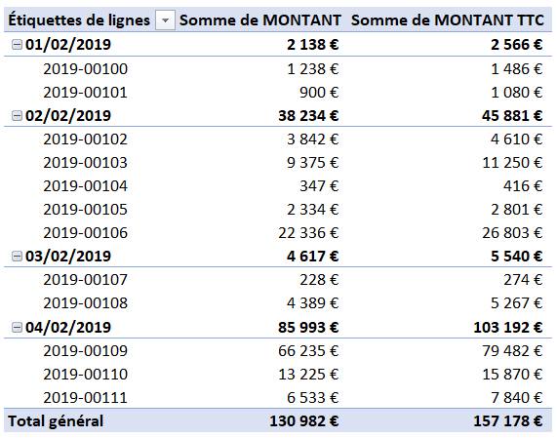
CLIENT | NOM | N° FACTURE | DATE | MONTANT | STATUT
C0001 | Société A | 2019-00100 | 2019-02-01 | 1,238 € | Payé
C0002 | Société B | 2019-00101 | 2019-02-01 | 900 € | Impayé
C0003 | Société C | 2019-00102 | 2019-02-02 | 3,842 € | Impayé
C0003 | Société C | 2019-00103 | 2019-02-02 | 9,375 € | Payé
C0001 | Société A | 2019-00104 | 2019-02-02 | 347 € | Payé
C0002 | Société B | 2019-00105 | 2019-02-02 | 2,334 € | Impayé
C0002 | Société B | 2019-00106 | 2019-02-02 | 22,336 € | Payé
C0001 | Société A | 2019-00107 | 2019-02-03 | 228 € | Impayé
C0003 | Société C | 2019-00108 | 2019-02-03 | 4,389 € | Impayé
C0003 | Société C | 2019-00109 | 2019-02-04 | 66,235 € | Impayé
C0001 | Société A | 2019-00110 | 2019-02-04 | 13,225 € | Payé
C0003 | Société C | 2019-00111 | 2019-02-04 | 6,533 € | Impayé

TCD 5
DATES | COMPTE PAYEUR | POSTES | REGLE PAR | MONTANT
2017-01-06 | VERONIQUE | ALIMENTATION | CB | 243 €
2017-01-08 | ALBAN | LOISIRS | CB | 45 €
2017-01-10 | ALBAN | ALIMENTATION | CB | 42 €
2017-01-16 | VERONIQUE | LOISIRS | CB | 257 €
2017-01-16 | VERONIQUE | VOITURE | CB | 32 €
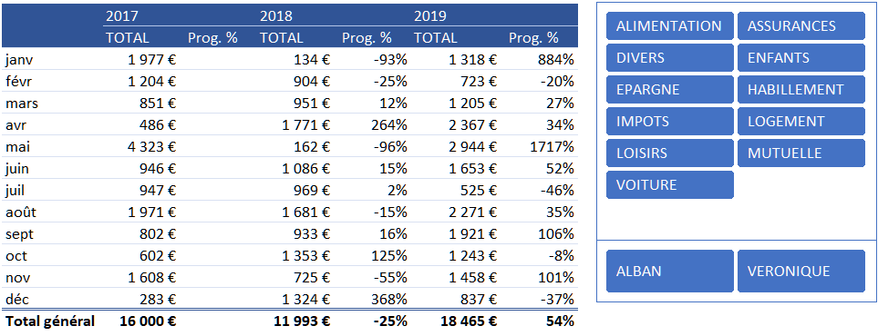
2017-01-19 | ALBAN | EPARGNE | CHQ | 428 €
2017-01-26 | ALBAN | LOGEMENT | CHQ | 930 €
2017-02-01 | ALBAN | ALIMENTATION | CB | 120 €
2017-02-04 | ALBAN | VOITURE | CB | 98 €
2017-02-16 | VERONIQUE | LOGEMENT | CB | 243 €
2017-02-19 | ALBAN | IMPOTS | VIR | 320 €
2017-02-23 | ALBAN | MUTUELLE | VIR | 138 €
2017-02-27 | ALBAN | ALIMENTATION | CB | 240 €
2017-02-28 | VERONIQUE | DIVERS | CB | 45 €
2017-03-01 | ALBAN | IMPOTS | VIR | 320 €
2017-03-24 | ALBAN | MUTUELLE | VIR | 130 €
2017-03-25 | ALBAN | HABILLEMENT | CB | 120 €
2017-03-25 | ALBAN | ALIMENTATION | CHQ | 110 €
2017-03-28 | VERONIQUE | ALIMENTATION | CHQ | 98 €
2017-03-29 | ALBAN | DIVERS | CB | 73 €
2017-04-03 | ALBAN | VOITURE | CB | 90 €
2017-04-22 | VERONIQUE | ALIMENTATION | CB | 26 €
2017-04-22 | ALBAN | ASSURANCES | VIR | 250 €
2017-04-23 | ALBAN | LOISIRS | CHQ | 120 €
2017-05-05 | VERONIQUE | ENFANTS | CB | 243 €
2017-05-15 | ALBAN | LOGEMENT | CB | 127 €
2017-05-17 | ALBAN | LOGEMENT | CB | 99 €
2017-05-19 | ALBAN | LOISIRS | CHQ | 2,500 €
2017-05-27 | ALBAN | LOGEMENT | CHQ | 942 €
2017-05-28 | ALBAN | ALIMENTATION | CB | 156 €
2017-05-29 | VERONIQUE | ALIMENTATION | CB | 256 €
2017-06-10 | ALBAN | HABILLEMENT | CB | 45 €
2017-06-13 | ALBAN | EPARGNE | CB | 200 €
2017-06-17 | VERONIQUE | ENFANTS | CB | 243 €
2017-06-18 | ALBAN | IMPOTS | VIR | 320 €
2017-06-28 | ALBAN | MUTUELLE | VIR | 138 €
2017-07-10 | VERONIQUE | ALIMENTATION | CHQ | 67 €
2017-07-11 | VERONIQUE | VOITURE | CHQ | 55 €
2017-07-21 | ALBAN | IMPOTS | VIR | 320 €
2017-07-23 | ALBAN | MUTUELLE | VIR | 130 €
2017-07-26 | ALBAN | ALIMENTATION | CB | 23 €
2017-07-29 | ALBAN | HABILLEMENT | CB | 320 €
2017-07-30 | VERONIQUE | DIVERS | CB | 32 €
2017-08-06 | VERONIQUE | ALIMENTATION | CB | 310 €
2017-08-07 | ALBAN | DIVERS | CB | 45 €
2017-08-08 | ALBAN | ALIMENTATION | CB | 167 €
2017-08-09 | ALBAN | LOGEMENT | CHQ | 942 €
2017-08-12 | ALBAN | ALIMENTATION | CHQ | 427 €
2017-08-22 | VERONIQUE | HABILLEMENT | CHQ | 32 €
2017-08-27 | ALBAN | ENFANTS | CB | 48 €
2017-09-01 | VERONIQUE | ALIMENTATION | CB | 42 €
2017-09-10 | ALBAN | IMPOTS | VIR | 320 €
2017-09-17 | ALBAN | MUTUELLE | VIR | 138 €
2017-09-21 | VERONIQUE | ENFANTS | CB | 243 €
2017-09-22 | VERONIQUE | ALIMENTATION | CB | 59 €
2017-10-07 | ALBAN | VOITURE | CB | 120 €
2017-10-22 | ALBAN | IMPOTS | VIR | 320 €
2017-10-23 | ALBAN | MUTUELLE | VIR | 130 €
2017-10-30 | ALBAN | DIVERS | CB | 32 €
2017-11-08 | ALBAN | LOISIRS | CHQ | 32 €
2017-11-16 | VERONIQUE | ENFANTS | CB | 243 €
2017-11-23 | ALBAN | LOISIRS | CB | 230 €
2017-11-24 | VERONIQUE | ALIMENTATION | CB | 42 €
2017-11-24 | VERONIQUE | ALIMENTATION | CHQ | 63 €
2017-11-26 | ALBAN | ALIMENTATION | CB | 56 €
2017-11-28 | ALBAN | LOGEMENT | CHQ | 942 €
2017-12-05 | ALBAN | LOGEMENT | CB | 214 €
2017-12-31 | VERONIQUE | LOISIRS | CB | 69 €
2018-01-19 | ALBAN | ALIMENTATION | CB | 22 €
2018-01-26 | ALBAN | ENFANTS | CB | 46 €
2018-01-28 | ALBAN | DIVERS | CB | 66 €
2018-02-04 | VERONIQUE | ALIMENTATION | CB | 89 €
2018-02-05 | ALBAN | IMPOTS | VIR | 320 €
2018-02-18 | ALBAN | MUTUELLE | VIR | 138 €
2018-02-23 | VERONIQUE | ENFANTS | CB | 243 €
2018-02-25 | ALBAN | HABILLEMENT | CHQ | 47 €
2018-02-27 | ALBAN | VOITURE | CHQ | 67 €
2018-03-10 | ALBAN | IMPOTS | VIR | 320 €
2018-03-14 | ALBAN | MUTUELLE | VIR | 130 €
2018-03-15 | VERONIQUE | DIVERS | CB | 57 €
2018-03-24 | ALBAN | ALIMENTATION | CB | 145 €
2018-03-26 | VERONIQUE | ENFANTS | CB | 243 €
2018-03-31 | ALBAN | VOITURE | CB | 56 €
2018-04-11 | ALBAN | ALIMENTATION | CB | 321 €
2018-04-12 | ALBAN | ASSURANCES | VIR | 320 €
2018-04-16 | ALBAN | LOGEMENT | CB | 129 €
2018-04-17 | VERONIQUE | DIVERS | CB | 59 €
2018-04-25 | ALBAN | LOGEMENT | CHQ | 942 €
2018-05-08 | ALBAN | LOISIRS | CHQ | 55 €
2018-05-14 | ALBAN | ALIMENTATION | CB | 55 €
2018-05-15 | VERONIQUE | DIVERS | CB | 52 €
2018-06-01 | ALBAN | DIVERS | CB | 56 €
2018-06-02 | ALBAN | LOISIRS | CB | 329 €
2018-06-17 | ALBAN | IMPOTS | VIR | 320 €
2018-06-27 | ALBAN | MUTUELLE | VIR | 138 €
2018-06-27 | VERONIQUE | ENFANTS | CB | 243 €
2018-07-03 | ALBAN | ALIMENTATION | CB | 64 €
2018-07-08 | VERONIQUE | ALIMENTATION | CHQ | 125 €
2018-07-09 | ALBAN | IMPOTS | VIR | 320 €
2018-07-17 | ALBAN | MUTUELLE | VIR | 130 €
2018-07-21 | ALBAN | VOITURE | CHQ | 42 €
2018-07-22 | VERONIQUE | VOITURE | CB | 45 €
2018-07-28 | VERONIQUE | ENFANTS | CB | 243 €
2018-08-11 | ALBAN | LOGEMENT | CHQ | 58 €
2018-08-15 | ALBAN | ALIMENTATION | CB | 165 €
2018-08-21 | VERONIQUE | HABILLEMENT | CB | 56 €
2018-08-22 | VERONIQUE | ALIMENTATION | CB | 32 €
2018-08-25 | ALBAN | LOGEMENT | CB | 428 €
2018-08-26 | ALBAN | LOGEMENT | CHQ | 942 €
2018-09-07 | VERONIQUE | ENFANTS | CB | 67 €
2018-09-11 | VERONIQUE | VOITURE | CHQ | 56 €
2018-09-11 | VERONIQUE | VOITURE | CHQ | 30 €
2018-09-12 | VERONIQUE | ALIMENTATION | CB | 322 €
2018-09-13 | ALBAN | IMPOTS | VIR | 320 €
2018-09-16 | ALBAN | MUTUELLE | VIR | 138 €
2018-10-01 | VERONIQUE | ENFANTS | CB | 243 €
2018-10-03 | VERONIQUE | DIVERS | CB | 57 €
2018-10-05 | ALBAN | ALIMENTATION | CB | 145 €
2018-10-06 | ALBAN | IMPOTS | VIR | 320 €
2018-10-17 | ALBAN | MUTUELLE | VIR | 130 €
2018-10-19 | ALBAN | ALIMENTATION | CHQ | 29 €
2018-10-23 | ALBAN | ALIMENTATION | CB | 36 €
2018-10-23 | VERONIQUE | ENFANTS | CB | 243 €
2018-10-28 | ALBAN | ALIMENTATION | CB | 150 €
2018-11-01 | VERONIQUE | HABILLEMENT | CB | 236 €
2018-11-21 | ALBAN | EPARGNE | CHQ | 100 €
2018-11-27 | ALBAN | DIVERS | CB | 69 €
2018-11-29 | VERONIQUE | ASSURANCES | VIR | 320 €
2018-12-05 | ALBAN | LOGEMENT | CHQ | 942 €
2018-12-07 | ALBAN | DIVERS | CB | 57 €
2018-12-20 | ALBAN | ALIMENTATION | CHQ | 225 €
2018-12-24 | VERONIQUE | LOISIRS | CB | 68 €
2018-12-31 | VERONIQUE | ALIMENTATION | CB | 32 €
2019-01-05 | ALBAN | IMPOTS | VIR | 320 €
2019-01-13 | ALBAN | MUTUELLE | VIR | 138 €
2019-01-14 | VERONIQUE | ENFANTS | CB | 243 €
2019-01-21 | ALBAN | EPARGNE | CB | 98 €
2019-01-24 | ALBAN | DIVERS | CB | 69 €
2019-01-29 | ALBAN | IMPOTS | VIR | 320 €
2019-01-29 | ALBAN | MUTUELLE | VIR | 130 €
2019-02-03 | VERONIQUE | LOISIRS | CB | 46 €
2019-02-03 | ALBAN | LOISIRS | CHQ | 112 €
2019-02-05 | VERONIQUE | ENFANTS | CB | 243 €
2019-02-22 | ALBAN | DIVERS | CB | 27 €
2019-02-24 | VERONIQUE | ALIMENTATION | CB | 295 €
2019-03-02 | VERONIQUE | ALIMENTATION | CB | 200 €
2019-03-11 | ALBAN | ALIMENTATION | CB | 58 €
2019-03-16 | VERONIQUE | LOGEMENT | CB | 459 €
2019-03-16 | ALBAN | LOISIRS | CHQ | 230 €
2019-03-25 | ALBAN | ALIMENTATION | CB | 258 €
2019-04-03 | ALBAN | LOGEMENT | CHQ | 930 €
2019-04-05 | ALBAN | EPARGNE | CB | 55 €
2019-04-10 | VERONIQUE | DIVERS | CB | 45 €
2019-04-11 | VERONIQUE | ENFANTS | CB | 243 €
2019-04-14 | VERONIQUE | ENFANTS | CB | 125 €
2019-04-23 | VERONIQUE | HABILLEMENT | CHQ | 69 €
2019-04-24 | ALBAN | IMPOTS | VIR | 320 €
2019-04-25 | ALBAN | MUTUELLE | VIR | 130 €
2019-04-27 | ALBAN | VOITURE | CB | 450 €
2019-05-02 | ALBAN | ALIMENTATION | CB | 28 €
2019-05-09 | VERONIQUE | ENFANTS | CB | 243 €
2019-05-10 | ALBAN | VOITURE | CB | 123 €
2019-05-10 | ALBAN | ALIMENTATION | CB | 236 €
2019-05-11 | VERONIQUE | HABILLEMENT | CHQ | 29 €
2019-05-11 | VERONIQUE | ENFANTS | CB | 63 €
2019-05-13 | VERONIQUE | LOGEMENT | CHQ | 630 €
2019-05-20 | ALBAN | LOGEMENT | CB | 47 €
2019-05-21 | VERONIQUE | ALIMENTATION | CHQ | 48 €
2019-05-27 | ALBAN | LOGEMENT | CHQ | 930 €
2019-05-31 | ALBAN | ALIMENTATION | CHQ | 320 €
2019-05-31 | ALBAN | ALIMENTATION | CB | 247 €
2019-06-01 | VERONIQUE | ENFANTS | CB | 243 €
2019-06-04 | ALBAN | LOISIRS | CB | 142 €
2019-06-06 | VERONIQUE | DIVERS | CB | 124 €
2019-06-09 | ALBAN | IMPOTS | VIR | 320 €
2019-06-14 | ALBAN | MUTUELLE | VIR | 130 €
2019-06-20 | ALBAN | EPARGNE | CB | 120 €
2019-06-23 | ALBAN | ALIMENTATION | CB | 285 €
2019-06-24 | VERONIQUE | VOITURE | CB | 59 €
2019-06-25 | ALBAN | DIVERS | CB | 230 €
2019-07-02 | VERONIQUE | ASSURANCES | VIR | 110 €
2019-07-09 | ALBAN | ALIMENTATION | CB | 159 €
2019-07-22 | VERONIQUE | ALIMENTATION | CHQ | 165 €
2019-07-30 | ALBAN | VOITURE | CB | 78 €
2019-07-31 | ALBAN | ALIMENTATION | CB | 13 €
2019-08-02 | VERONIQUE | ALIMENTATION | CB | 320 €
2019-08-02 | ALBAN | LOGEMENT | CHQ | 930 €
2019-08-12 | VERONIQUE | LOISIRS | CB | 47 €
2019-08-14 | ALBAN | EPARGNE | CB | 120 €
2019-08-20 | VERONIQUE | ENFANTS | CB | 243 €
2019-08-20 | ALBAN | ASSURANCES | VIR | 114 €
2019-08-21 | VERONIQUE | VOITURE | CHQ | 47 €
2019-08-29 | ALBAN | IMPOTS | VIR | 320 €
2019-08-30 | ALBAN | MUTUELLE | VIR | 130 €
2019-09-01 | ALBAN | ALIMENTATION | CHQ | 39 €
2019-09-03 | ALBAN | ALIMENTATION | CB | 28 €
2019-09-07 | ALBAN | ALIMENTATION | CB | 154 €
2019-09-14 | VERONIQUE | DIVERS | CB | 520 €
2019-09-24 | ALBAN | LOGEMENT | CHQ | 930 €
2019-09-27 | ALBAN | EPARGNE | CB | 250 €
2019-10-09 | VERONIQUE | ENFANTS | CB | 243 €
2019-10-13 | ALBAN | ALIMENTATION | CB | 56 €
2019-10-16 | ALBAN | IMPOTS | VIR | 320 €
2019-10-18 | ALBAN | MUTUELLE | VIR | 130 €
2019-10-20 | VERONIQUE | HABILLEMENT | CB | 99 €
2019-10-20 | ALBAN | VOITURE | CB | 135 €
2019-10-23 | ALBAN | ALIMENTATION | CHQ | 260 €
2019-11-08 | ALBAN | ASSURANCES | VIR | 250 €
2019-11-13 | VERONIQUE | LOISIRS | CB | 142 €
2019-11-18 | ALBAN | LOGEMENT | CHQ | 930 €
2019-11-23 | ALBAN | HABILLEMENT | CB | 67 €
2019-11-28 | ALBAN | DIVERS | CHQ | 69 €
2019-12-08 | ALBAN | IMPOTS | VIR | 320 €
2019-12-10 | ALBAN | MUTUELLE | VIR | 130 €
2019-12-12 | ALBAN | ALIMENTATION | CHQ | 120 €
2019-12-18 | VERONIQUE | ALIMENTATION | CB | 225 €
2019-12-25 | ALBAN | DIVERS | CB | 42 €

